Лист1
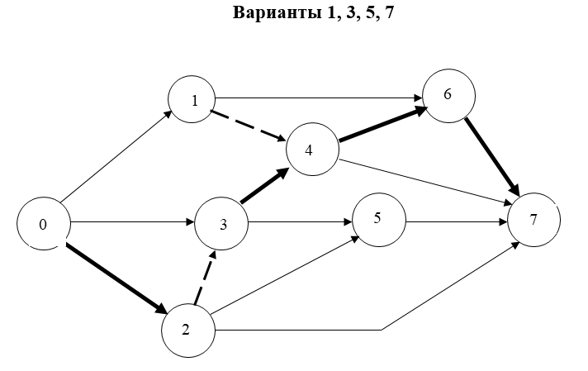
Вариант № 1
П/П |  |  |  |  |  |  | Срок выполнения работы |  |  |  | Резерв времени |  | Работа критического пути
 |  |  |  |  |  |  | Ранний срок |  | Поздний срок
 |  |  | Числ пред. | Числ послед. | Продолж. | Шифр | tрн | tро | tпн | tпо | Общий | Частный
 | i-j | tij | 1 | 2 | 3 | 4 | 5 | 6 | 7 | 8 | 9 | 10 | 11
1 | 0-1 | 3 | 0 | 2 | 3 | 0-1 | 0 | 3 | 16 | 19 | 16 | 0
2 | 0-2 | 8 | 0 | 3 | 8 | 0-2 | 0 | 8 | 0 | 8 | 0 | 0 | К
3 | 0-3 | 6 | 0 | 2 | 6 | 0-3 | 0 | 6 | 2 | 8 | 2 | 2
4 | 1-4 | 0 | 1 | 2 | 0 | 1-4 | 3 | 3 | 19 | 19 | 16 | 16
5 | 1-6 | 9 | 1 | 1 | 9 | 1-6 | 3 | 12 | 24 | 33 | 21 | 21
6 | 2-3 | 0 | 1 | 2 | 0 | 2-3 | 8 | 8 | 8 | 8 | 0 | 0 | К
7 | 2-5 | 6 | 1 | 1 | 6 | 2-5 | 8 | 14 | 15 | 21 | 7 | 2
8 | 2-7 | 19 | 1 | 0 | 19 | 2-7 | 8 | 27 | 19 | 38 | 11 | 11
9 | 3-4 | 11 | 1 | 2 | 11 | 3-4 | 8 | 19 | 8 | 19 | 0 | 0 | К
10 | 3-5 | 8 | 1 | 1 | 8 | 3-5 | 8 | 16 | 13 | 21 | 5 | 0
11 | 4-6 | 14 | 2 | 1 | 14 | 4-6 | 19 | 33 | 19 | 33 | 0 | 0 | К
12 | 4-7 | 18 | 2 | 0 | 18 | 4-7 | 19 | 37 | 20 | 38 | 1 | 1
13 | 5-7 | 17 | 2 | 0 | 17 | 5-7 | 16 | 33 | 21 | 38 | 5 | 5
14 | 6-7 | 5 | 2 | 0 | 5 | 6-7 | 33 | 38 | 33 | 38 | 0 | 0 | К

